Prod. Termoelettrica
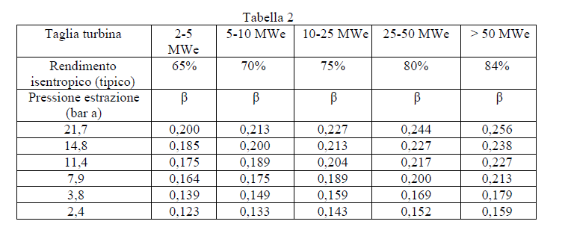
STRUTTURA ENERGETICA AZIENDALE - PRODUZIONE TERMOELETTRICA - RIEPILOGO DEI DATI PRINCIPALI DELLA DIAGNOSI ENERGETICA (Compilare solo le caselle a sfondo bianco)
LA | DATI AZIENDALI |  | NOME |  |  | INDIRIZZO |  | P.IVA |  | SETTORE MERC. | ANNO | PRODUZIONE
 |  |  |  |  |  |  |  |  |  | [codice ATECO] |  | [valore] |  | [u.m.]
 |  |  |  |  |  |  |  |  |  |  |  |  |  | MWh
 | DENOMINAZIONE SITO / CENTRALE
 | TIPOLOGIA CENTRALE |  | Selezionare tipologia centrale (a) o (b) |  |  |  | (a)
 |  |  | (a) - Centrali di produzione elettriche o cogenerative, prevalentemente elettriche (con possibilità di condensazione totale vapore)
 |  |  | (b) - Centrali di produzione cogenerative (es. con TV a contropressione, condensazione parziale, recupero termico semplice)
 | CONSUMI |  | CODICE | ENERGIA |  | u.m. | Valore | Fattore conversione in tep |  | PCI | TEP |  | Vtot [tep]
 |  |  | 1.1 | Energia elettrica da rete |  | MWh |  | 0.187 |  | n.a. | - |  | 0
 |  |  | 1.2 | Energia elettrica da autoproduzione * |  | MWh | 0 |  |  | n.a. | -
 |  |  | 2 | Gas naturale |  | Sm3 |  | 8.250 x 10 ^-7 |  | 8,250 | -
 |  |  | 3 | Energia termica importata |  | MWh |  | 860/0,9 x 10^-4 |  | n.a. | -
 |  |  | 3.1 | Energia termica prodotta e autoconsumata |  | MWh | 0 |  |  | n.a. | -
 |  |  | 4 | Gasolio |  | t |  | PCI (kcal/kg) x 10^-4 |  | 10,200 | -
 |  |  | 5 | Olio combustib. |  | t |  | PCI (kcal/kg) x 10^-4 |  | 9,800 | -
 |  |  | 6 | GPL |  | t |  | PCI (kcal/kg) x 10^-4 |  | 11,000 | -
 |  |  | 7 | Biomassa |  | t |  | PCI (kcal/kg) x 10^-4 |  |  | -
 |  |  | 8 | Carbone |  | t |  | PCI (kcal/kg) x 10^-4
 |  |  | 9 | Biodiesel |  | t |  | PCI (kcal/kg) x 10^-4
 |  |  |  | Altro (specificare)
 | PRODUZIONI |  |  | Energia elettrica prodotta lorda |  | MWhe
 |  |  |  | Energia elettrica immessa in rete |  | MWhe
 |  |  |  | Energia termica prodotta lorda |  | MWht
 |  |  |  | Energia termica totale immessa in rete |  | MWht
 |  |  |  | Energia termica cogenerata immessa in rete |  | MWht
 |  |  | (a) | Energia totale equivalente immessa in rete |  | MWh_eq | 0
 |  |  | (b) | Energia totale immessa in rete |  | Mwh_e+t | 0
 | COEFFICIENTI |  | Coefficiente medio di perdita di potenza - mancata produzione elettrica a fronte di produzione termica cogenerativa ** |  |  | β_medio

ENERGIA ELETTRICA |  |  | CONSUMO |  | Ipg / Ips
 |  |  | MWh | tep | MWh/MWh_eq |  | Consumi monitorati/ calcolati | Altro | % copertura | #VALUE!
LB | j=1 | ENERGIA ELETTRICA *** |  |  |  |  | #VALUE! | #VALUE! | #VALUE!

 |  |  | MWh | tep | MWh/MWh_eq |  | Monitoraggio
LC | 1.1 | ATTIVITA' PRINCIPALI *** |  |  |  |  | Quota Consumo monitorato [MWh] | Quota Consumo calcolato [MWh] |  | % monitorato | Copertura monitoraggio
LD | 1.1.1 | Pompa di calore |  |  |  |  |  |  |  |  | #VALUE!
 | 1.1.2 | Pompe alimento caldaie e generatori di vapore a recupero
 | 1.1.3 | Pompe estrazione condensato ciclo
 | 1.1.4 | Sistemi di eccitazione alternatori
 | 1.1.5 | Chiller per produzione energia frigorifera
 | 1.1.6 | Altro (specificare)

 |  |  | MWh | tep | MWh/MWh_eq |  | Monitoraggio
LC | 1.2 | SERVIZI AUSILIARI E GENERALI *** |  |  |  |  | Quota Consumo monitorato [MWh] | Quota Consumo calcolato [MWh] |  | % monitorato | Copertura monitoraggio
LD | 1.2.1 | Ausiliari di macchine |  |  |  |  |  |  |  |  | #VALUE!
 | 1.2.2 | Sistema trattamento fumi
 | 1.2.3 | Sistema alimentazione aria ed estrazione fumi
 | 1.2.4 | Sistemi gestione combustibili
 | 1.2.5 | Sistema di raffreddamento
 | 1.2.6 | Impianti utilities
 | 1.2.7 | Sistema ausiliari alla cogenerazione e trigenerazione
 | 1.2.8 | Sistemi generali
 | 1.2.9 | Altro (specificare)

GAS NATURALE |  |  | CONSUMO |  | Ipg
 |  |  | Smc | tep | MWh/MWh_eq |  | Consumi monitorati/ calcolati | Altro | % copertura | #VALUE!
LB | j=1 | GAS NATURALE |  |  |  |  | #VALUE! | #VALUE! | #VALUE!

 |  |  | Smc | tep | MWh/MWh_eq |  | Monitoraggio
LC | 2.1 | ATTIVITA' PRINCIPALI |  |  |  |  | Quota Consumo monitorato [Smc] | Quota Consumo calcolato [Smc] |  | % monitorato | Copertura monitoraggio
LD | 2.1.1 | Ciclo termoelettrico - Combinato (Brayton+Rankine) |  |  |  |  |  |  |  |  | #VALUE!
 | 2.1.2 | Ciclo termoelettrico – Semplice - Caldaia principale (Rankine)
 | 2.1.3 | Ciclo termoelettrico – Semplice – Motore endotermico (Otto, Diesel etc.)
 | 2.1.4 | Caldaia ausiliaria (se il vapore è usato nella produzione di en. elettrica o en. termica ceduta)
 | 2.1.5 | Altro (specificare)
 | 2.1.6

 |  |  | Smc | tep | MWh/MWh_eq |  | Monitoraggio
LC | 2.2 | SERVIZI AUSILIARI E GENERALI |  |  |  |  | Quota Consumo monitorato [MWh] | Quota Consumo calcolato [Smc] |  | % monitorato | Copertura monitoraggio
LD | 2.2.1 | Caldaia ausiliaria (se il vapore è usato nella produzione di en. elettrica o en. termica autoconsumata) |  |  |  |  |  |  |  |  | #VALUE!
 | 2.2.2 | Altro (specificare)
 | 2.2.3

VETTORE ENERGETICO "X" |  |  | CONSUMO |  | Ipg
 |  |  | ton, m3… | tep | MWh/MWh_eq |  | Consumi monitorati/ calcolati | Altro | % copertura | #VALUE!
LB | j=1 | VETTORE ENERGETICO "X" |  |  |  |  | #VALUE! | #VALUE! | #VALUE!

 |  |  | ton, m3… | tep | MWh/MWh_eq |  | Monitoraggio
LC | 3.1 | ATTIVITA' PRINCIPALI |  |  |  |  | Quota Consumo monitorato [MWh] | Quota Consumo calcolato [MWh] |  | % monitorato | Copertura monitoraggio
LD | 3.1.1 | Ciclo termoelettrico - Combinato (Brayton+Rankine) |  |  |  |  |  |  |  |  | #VALUE!
 | 3.1.2 | Ciclo termoelettrico – Semplice - Caldaia principale (Rankine)
 | 3.1.3 | Ciclo termoelettrico – Semplice – Motore endotermico (Otto, Diesel etc.)
 | 3.1.4 | Caldaia ausiliaria (se il vapore è usato nella produzione di en. elettrica o en. termica ceduta)
 | 3.1.5 | Altro (specificare)
 | 3.1.6

 |  |  | ton, m3… | tep | MWh/MWh_eq |  | Monitoraggio
LC | 3.2 | SERVIZI AUSILIARI E GENERALI |  |  |  |  | Quota Consumo monitorato [MWh] | Quota Consumo calcolato [MWh] |  | % monitorato | Copertura monitoraggio
LD | 3.2.1 | Caldaia ausiliaria (se vapore non è usato nella produzione termoelettrica) |  |  |  |  |  |  |  |  | #VALUE!
 | 3.2.2 | Altro (specificare)
 | 3.2.3

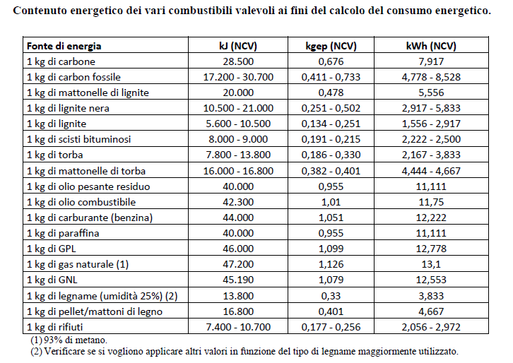
 | NOTE
 | * | In questo valore sono comprese le perdite di trasformazione |  |  | ESTRATTO TABELLA DA CIRCOLARE MISE 18/12/2014
 | ** | Solo per turbine vapore a condensazione. Riferimento tabella 2 in basso (Fonte: MISE - linee guida CAR)
 | *** | Ai livelli B e C si analizzano anche i consumi di energia elettrica autoprodotta

